상품제안서
베이스어스 맥세이프 보조배터리 초고속 무선 충전 고속 10000mAh 22.5W FM11 | 상품코드: F31549

 |  |  |  |  |  |  | 02-412-0044 | www.easy1.co.kr
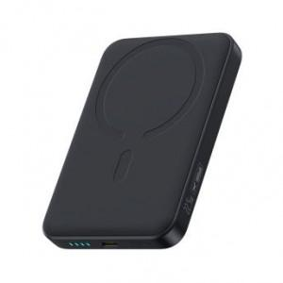

【상세/제작정보】

【인쇄/포장옵션】 | 레이저, 풀칼라 / 포장지포장

【공급단가】 | 수량 | 50~ | 100~ | 500~ | 1,000~ | 2,000~
*VAT별도 | 단가 | 21,600원 | 21,240원 | 20,700원 | 20,330원 | 19,800원

【상품 URL】 | https://dev.easy1.co.kr:443/src/goods_detail.php?gdno=31549

